发电车接电工程
朝阳区宣传部发电车接电工程追加报价
报价单位 |  | 康辉集团北京国际会议展览有限公司 |  | 张蓉蓉
报价有效期 |  | 2022年1月5日-3月30日 |  | 18910900023
报价时间 |  | 2022-01-16 |  | zhangrongrong@cct.cn
项目名称 |  | 朝阳区宣传部篷房搭建
使用地点 |  | 北京市朝阳区朝阳公园东2-3门
施工时间 |  | 2022年1月19日-20（2天）
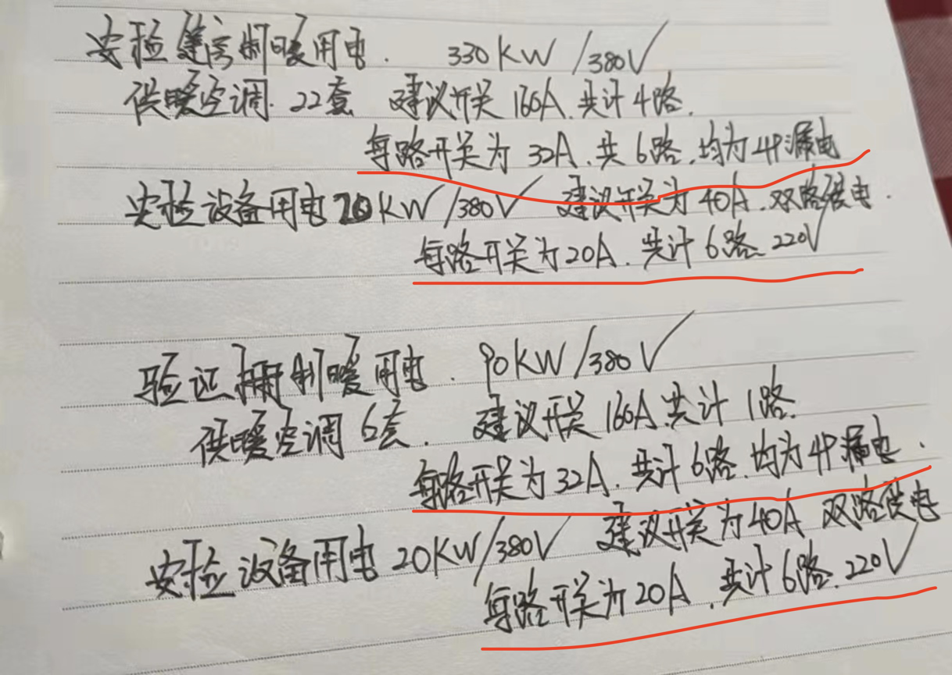
序号 | 项目 |  | 描述 | 单价 | 数量 | 单位 | 总价 | 备注
1 | 发电车接电工程 |  | 电箱160A*2个+32A*2个+40A*2个+20A*2个 | 8000 | 1 | 项 | 8,000 | 使用范围： 1、安检篷房制暖用电： 330KW/380V 供暖空调22套，开关160A，共4路 （备：每路开关位32A,共6路，均为4P漏电） 2、安检设备用电：20KW/380V （备：开关位40A,双路供电，每路开关为20A，共计6路220V) 3、验证篷房制暖用电：90KW/380V 供暖空调6套 （备：开关160A，共计1路，每路开关为32A，共计6路，均为4P漏电） 4、安检设备用电:20KW/380V （备开关为40A，双路供电，每路开关为20A，共计6路 220V)
 |  |  | 电缆 | 25 | 450 | 米 | 11,250
 |  |  | 电工 | 1500 | 2 | 人 | 3,000
 |  |  | 运输 | 800 | 2 | 次 | 1,600
合计 |  |  |  |  |  |  | 23,850

